Gitインストール手順
Windows Gitインストール手順
 | 手順で試したOSは、Windows7。Git のバージョンは、2.14.1です

 | ①下記、gitインストールページへ
 | https://git-for-windows.github.io/

 |  | 1. Downloadボタンを押下
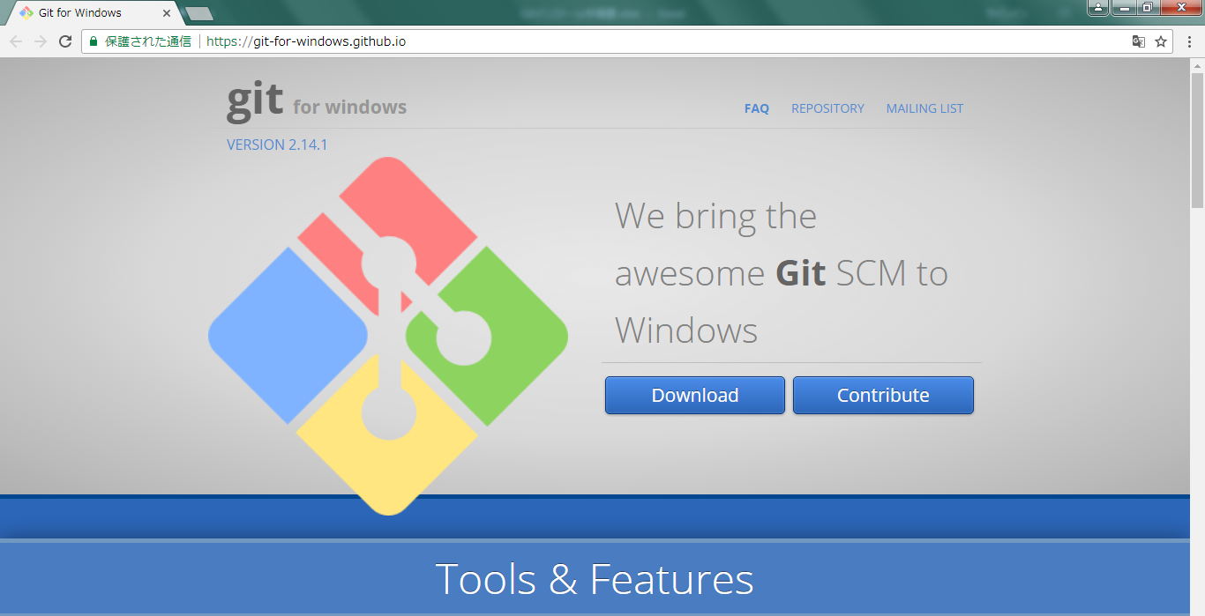

 |  | 2. exeファイルの実行
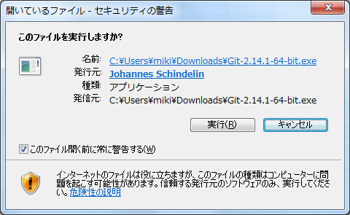

 | ②インストール手順
 |  | 1. 利用規約
 |  | Next押下
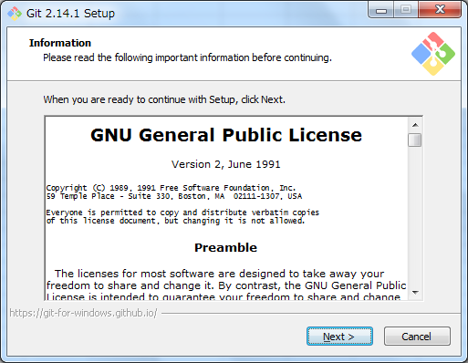

 |  | 2. インストール先フォルダの指定
 |  | フォルダを指定して、Next押下（基本、デフォルト設定でOK）
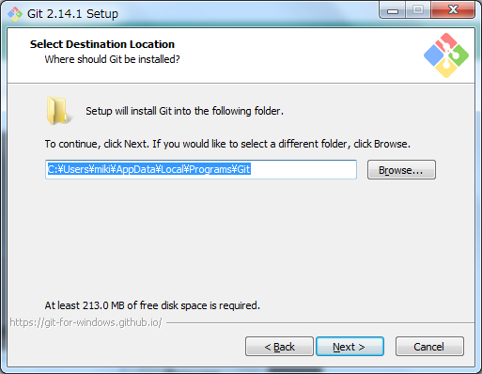

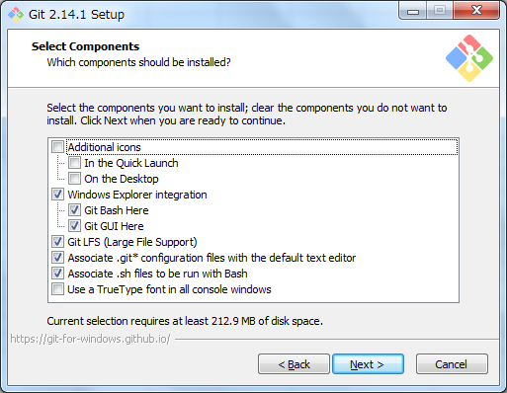
 |  | 3. インストールするコンポーネントの選択 | Git for Windowsには、Git を使う方法が２つ用意されていている
 |  | 選択して、Next押下（基本、デフォルト設定でOK） | Git Bash : Unixをコマンドで操作するように、黒い画面を使ってコマンドを入力して Git を扱う
 |  |  | Git GUI : Windowsアプリケーションのような感じでGitを操作できる

 |  |  | ・Additional Icons（In the Quick Lanch / On the Desktop）：
 |  |  | クイック起動ツールバー、デスクトップにアイコンを置くかどうか
 |  |  | ・Windows Explorer integration（Git Bash Here / Git GUI Here）：
 |  |  | 右クリックした時のメニューに、Git Bash、Git GUIの起動メニューを作るかどうか
 |  |  | ・Git LFS(Large File Support)：LFSのインストールをするかどうか
 |  |  | （LFS：設定されたファイルをGitのレポジトリ内には収めず、ハッシュと実際のファイルの参照先だけを収める。
 |  |  | Gitのパフォーマンスを改善する仕組み/ソフトウェア）
 |  |  | ・Associate .git configuration files with the default text editor：
 |  |  | Gitの設定ファイルをデフォルトのテキストエディタで開くかどうか
 |  |  | ・Associate .sh files to be run with Bash：
 |  |  | .shという拡張子がついたファイル（シェルスクリプト）を Git Bash で実行するかどうか
 |  |  | ・Use a TrueType font in all console windows：
 |  |  | TrueTypeフォントをすべてのコンソールで使うかどうか（チェックを入れてしまうと日本語が文字化けする）

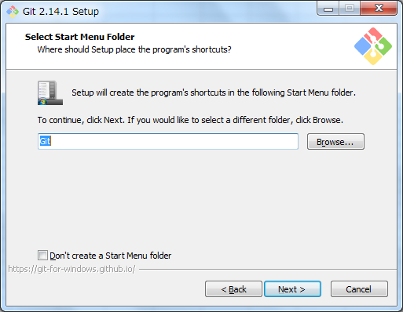
 |  | 4. スタート画面への追加
 |  | 選択して、Next押下（基本、デフォルト設定でOK）
 |  |  | 追加しない場合にはDon’t create a Start Menu folderにチェックを付ける

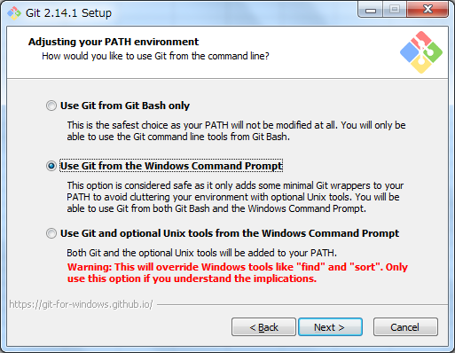
 |  | 5. PATHの設定
 |  | 選択して、Next押下（基本、デフォルト設定でOK）
 |  |  | ・Use Git from Git Bash only
 |  |  | PATHは設定されない
 |  |  | （GitコマンドはGit Bashアプリケーション内のみで使用可能。他のGitクライアントソフトからはコマンドを利用できない）
 |  |  | ・Use Git from the Windows Command Prompt
 |  |  | WindowsのコマンドプロンプトのみにPATHを設定する
 |  |  | （Git のコマンドをコマンドプロンプトからも使える）
 |  |  | ・Use Git and optional Unix tools from the Windows Command Prompt
 |  |  | Gitに加えてUnix Bashをインストールする。gitだけでなく、Unix由来のツールもコマンドプロンプトから使用できるようになる
 |  |  | （システムを大きく変更するため、必要がなければ選択しない）

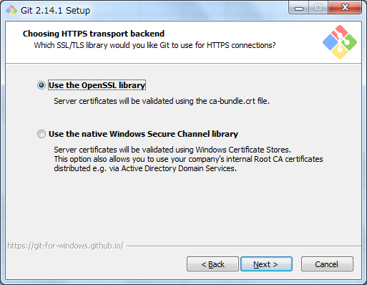
 |  | 6. HTTPS接続に使用するライブラリを選択
 |  | 選択して、Next押下（基本、デフォルト設定でOK）
 |  |  | ・Use the OpenSSL library
 |  |  | 内蔵の証明書ライブラリを使用する
 |  |  | ・Use the native Windows Secure Channel library
 |  |  | Windowsの証明書ライブラリを使用
 |  |  | （会社などで独自の証明書を使用する場合がある場合のみ、こちらを選択）

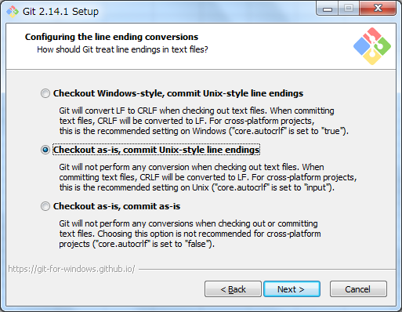
 |  | 7. 改行コードの変換方法選択
 |  | 選択して、Next押下（一番下がおすすめされていることが多い）
 |  |  | ・Checkout Windows-style,commit Unix-style line endings
 |  |  | チェックアウト時に改行コードをLFからCRLFに変換し、コミット時にCRLFからLFに戻す
 |  |  | ・Checkout as-is, commit Unix-style line endings
 |  |  | チェックアウト時は何もせず、コミット時にCRLFをLFに変換
 |  |  | ・Checkout as-is, commit as-is
 |  |  | 何も変換しない ※このオプションを選択し、エディタ上で改行コードを変更することが多く推奨されている

 |  |  |  | ※上から2つ目を推奨している場合の理由
 |  |  |  | 作業端末はMacとWindowsが混在するのが普通⇒何も考えないと、作業者によって改行コードが混在してしまう
 |  |  |  | 本番のプロダクトが稼働するサーバはLinuxが多い。
 |  |  |  | ⇒ Linux上でファイルを触ることもあり得るのでリポジトリ上ではLFで管理したい。
 |  |  |  | Windows上でも優秀なテキストエディタが多く、LFで問題なく開発できる
 |  |  |  | ⇒ きちんと元ファイルの改行コードを維持して編集できるので、CRLFに変換する必要はない

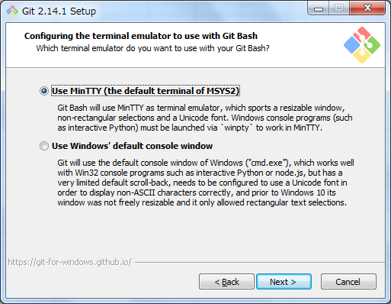
 |  | 8. ターミナルエミュレータの選択
 |  | 選択して、Next押下（基本、デフォルト設定でOK）
 |  |  | ・Use MinTTY
 |  |  | MinTTY（PuTTYベースのターミナルエミュレータ）を使用
 |  |  |  | Putty：SSHを使ったサーバーへリモート環境接続のためクライントソフト
 |  |  | ・Use Windows’s default console windows
 |  |  | Windowsの標準コンソールを使用。一部機能が制限されたり、フォント設定の変更が必要となる
 |  |  | （他のソフトとの関係でコマンドプロンプトを使用したい場合のみ、このオプションを選択）

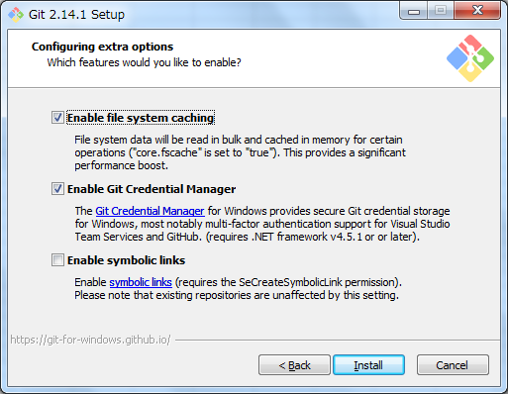
 |  | 9. キャッシュと2段階認証の設定有効／無効を選択
 |  | 選択して、Install押下（基本、デフォルト設定でOK）
 |  |  | ・Enable file system caching
 |  |  | fscache を有効にする。git status の実行速度が早くなったりする
 |  |  | （マシンリソースに余裕のある場合はチェックを入れる）
 |  |  | ・Enalbe Git Credential Manager
 |  |  | Git Credential Manager を有効にする。GitHub等の2段階認証の手間をなくしてくれる
 |  |  | ・Enable symbolic links
 |  |  | シンボリックリンクの使用/不使用の選択
 |  |  | （選択するとシンボリックリンクを使用できるようになるが、
 |  |  | WindowsのシンボリックリンクはPOSIXのそれとの互換性が必ずしもあるわけではないので注意）

 |  | インストール完了まで待つ
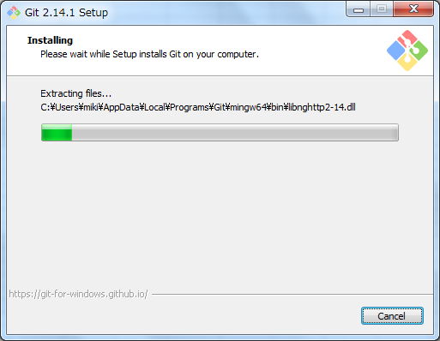

 |  | インストール完了！
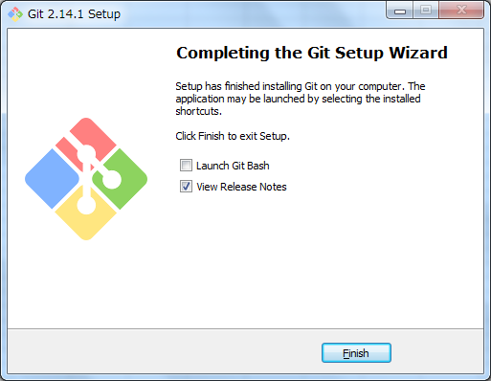

 | ③インストールの確認
 |  | 1. 以下のいずれかの方法でgit bashを起動
 |  | ・スタートメニューに追加した場合：[スタートメニュー] -> [すべてのアプリ] -> [Git] -> [Git Bash] をクリック
 |  | ・スタートメニューに追加しなかった場合：②-2. で指定したフォルダの下にある、git-bash.exeをダブルクリック
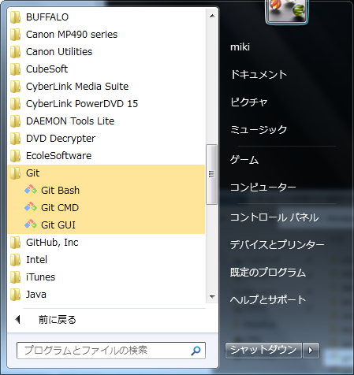
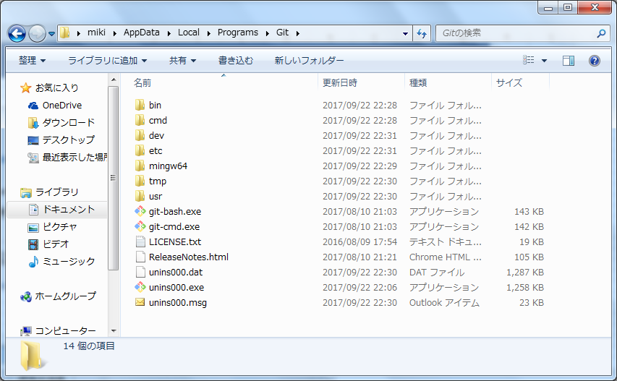

 |  | 2. 起動確認
 |  | 試しに「git --version」とコマンドを打ち、gitのバージョンを確認してみる
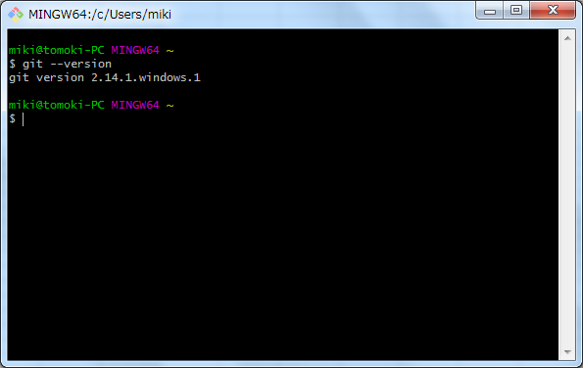

 | 以上

